상품제안서
송월 항균케어 2P세트 (핸드워시 1개+솔리드혼방사 타올 1매) | 상품코드: S23030

 |  |  |  |  |  |  | 02-713-8555 | www.synergygift.co.kr
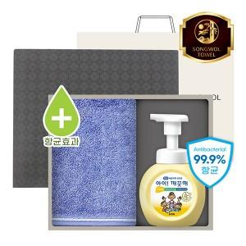

【상세/제작정보】

【인쇄/포장옵션】 | 실크, 자수 / 케이스+쇼핑백

【공급단가】 | 수량 | 50~ | 100~ | 500~ | 1,000~ | 2,000~
*VAT별도 | 단가 | 11,050원 | 10,450원 | 9,940원 | 9,690원 | 9,520원

【상품 URL】 | https://www.synergygift.co.kr:443/src/goods_detail.php?gdno=23030

